상품제안서
마카롱 경량 양우산 | 상품코드: S41836

 |  |  |  |  |  |  | 02-713-8555 | www.synergygift.co.kr
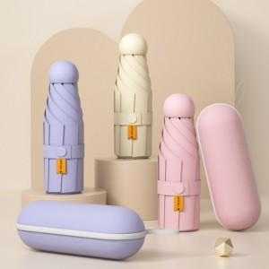 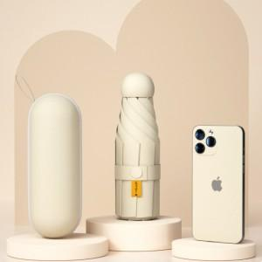 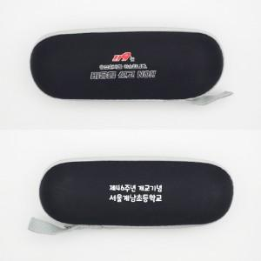

【상세/제작정보】 | <p><span style="font-size: 14pt;">※ 기본수량 미만 발주 진행시 별도 문의 바랍니다.</span></p><p>&nbsp;</p><p><span style="font-size: 14pt;">※ 종이케이스 추가 옵션 선택시 포장 되지 않은채 동봉하여 출고 됩니다.(파손 방지)</span></p>

【인쇄/포장옵션】 | 풀칼라 / 종이케이스 동봉

【공급단가】 | 수량 | 50~ | 100~ | 500~ | 1,000~ | 2,000~
*VAT별도 | 단가 | 9,360원 | 9,210원 | 9,000원 | 8,640원 | 8,280원

【상품 URL】 | https://www.synergygift.co.kr:443/src/goods_detail.php?gdno=41836

